Лист1
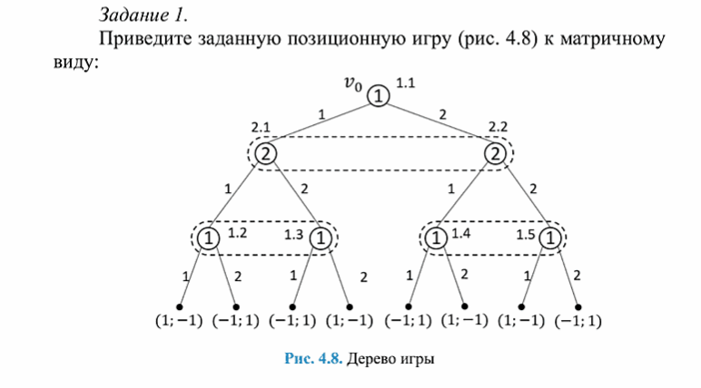

Свести к матричной игре

Определить чистые стратегии первого игрока
У первого игрока 3 информационных множества

{1.1}, {1.2, 1.3}, {1.4, 1.5}

S1 = (1, 1, 1)
S2 = (1, 1, 2)
S3 = (1, 2, 1)
S4 = (1, 2, 2)
S5 = (2, 1, 1)
S6 = (2, 1, 2)
S7 = (2, 2, 1)
S8 = (2, 2, 2)
 |  | S1 | S2
 | S1 = (1, 1, 1) | (1, -1) | (-1, 1)
Стратегии игрока 2 У него 1 информационное множество. | S2 = (1, 1, 2) | (1, -1) | (-1, 1)
 | S3 = (1, 2, 1) | (-1, 1) | (1, -1)
S1 = (1) | S4 = (1, 2, 2) | (-1, 1) | (1, -1)
S2 = (2) | S5 = (2, 1, 1) | (-1, 1) | (1, -1)
 | S6 = (2, 1, 2) | (1, -1) | (-1, 1)
 | S7 = (2, 2, 1) | (-1, 1) | (1, -1)
 | S8 = (2, 2, 2) | (1, -1) | (-1, 1)

